F02.CFG-Paths
 |  | VVSS, Info Romana, 2023-2024

F02. cautarea filmelor care au un anumit regizor (sau parti din numele regizorului).

F02. Covered source code |  |  | F02. Control Flow Graph (CFG) | F02. Cyclomatic Complexity (CC)
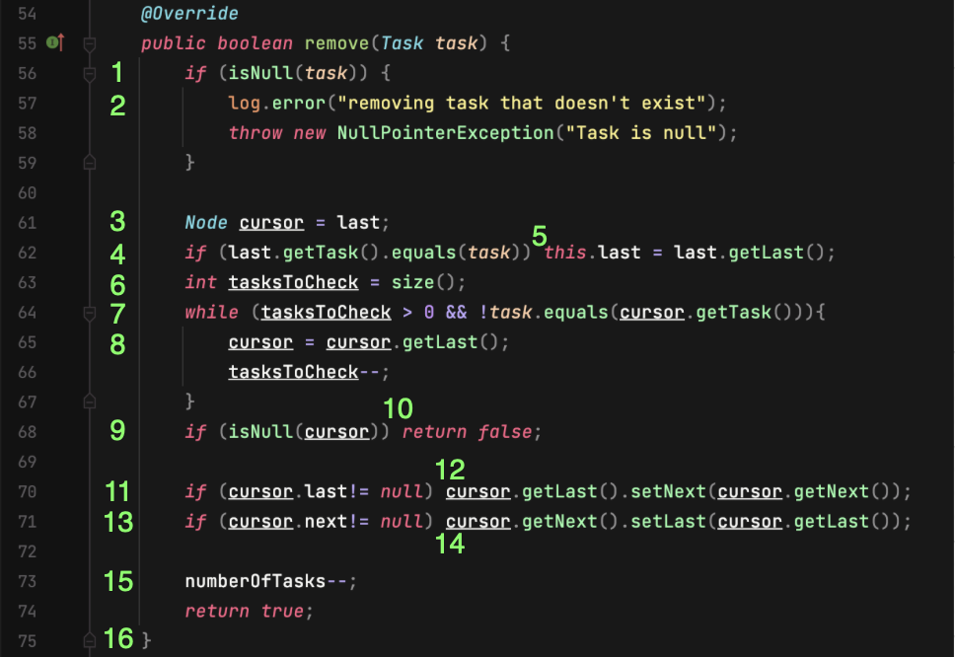
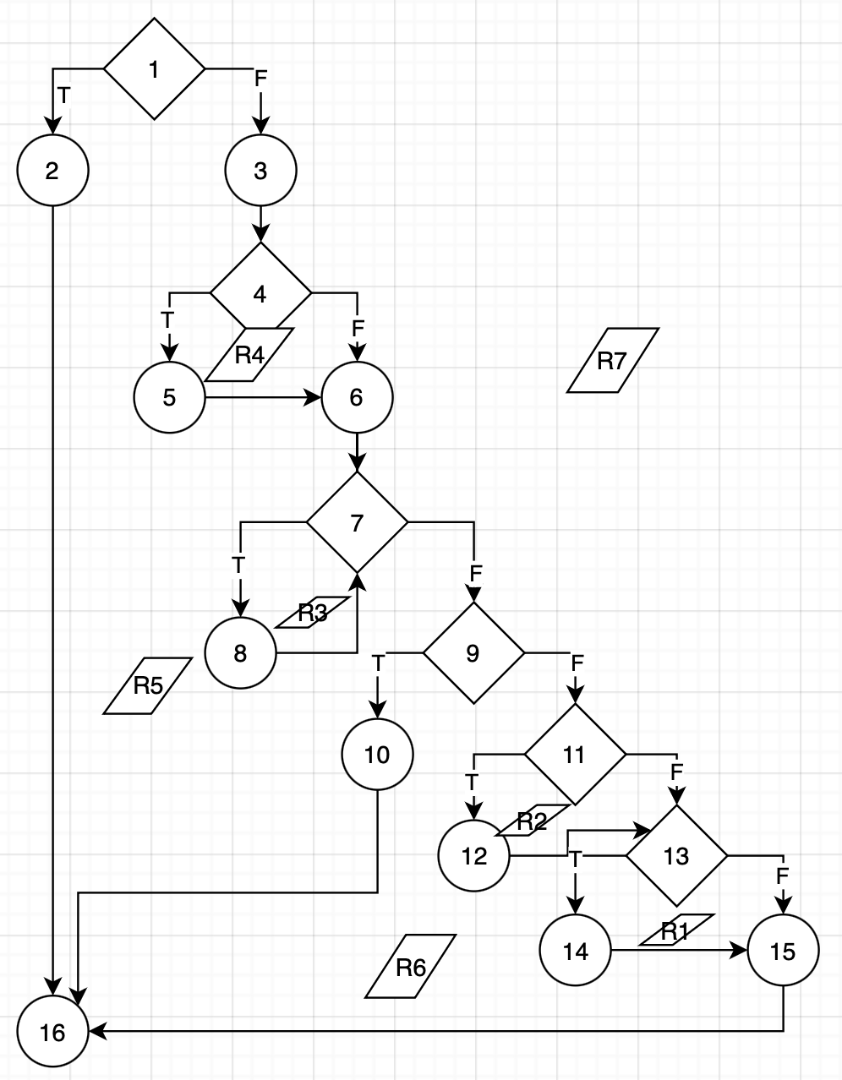
Line No. | Source code |  | Se va insera CFG asociat codului sursa testat (poza, diagrama, etc.). | CC1 = No. of regions = |  | 7
Req02_L01 | … |  |  | CC2 = Edges - Nodes + 2 = |  | 21-16+2=7
Req02_L02 | … |  | <Req02 CFG > | CC3 = No. of Conditions + 1 = |  | 6+1=7
Req02_L03 | …
... | …
.. | … |  |  | F02. Individual Paths
... | …
 |  |  |  | Path No. | Path
 |  |  |  | F02_P01 | 1 - 2T - 16
 |  |  |  | F02_P02 | 1 - 2F - 3 - 4F - 6 - 7F - 9T - 10 - 16
 |  |  |  | F02_P03 | 1 - 2F - 3 - 4T - 5 - 6 - 7F - 9T - 10 - 16
 |  |  |  | F02_P04 | 1 - 2F - 3 - 4T - 5 - 6 - 7T - 8 - 7F - 9T - 10 - 16
 |  |  |  | F02_P05 | 1 - 2F - 3 - 4T - 5 - 6 - 7T - 8 - 7F - 9F - 11T - 12 - 13F - 15 - 16
 |  |  |  | F02_P06 | 1 - 2F - 3 - 4T - 5 - 6 - 7T - 8 - 7F - 9F - 11F - 13F - 15 - 16
 |  |  |  | F02_P07 | 1 - 2F - 3 - 4T - 5 - 6 - 7T - 8 - 7F - 9F - 11F - 13T - 14 - 15 - 16

